Sheet1
功能 | 功能说明 | 传输方式 | 帧头 | 控制字 | 命令字 | 长度标识 | 数据 | 校验字段 | 帧尾 | 注释
 | 轨迹信息 | 上报 | 5359 | 82 | 02 | len(2B) | 上报多个目标点，每个目标点都具有1B索引、1B目标大小、1B目标特征、2B X轴位置信息、2B Y轴位置信息、2B 高度信息、2B速度 | sum | 5443 | 位置信息有正负，16位数据首位为0表示为正，首位为1表示为负 位置信息有正负，16位数据首位为0表示为正，首位为1表示为正 索引:区分不同轨迹信号索引 目标大小:0-100 暂时没有这个功能 目标特征:0x00 静止 0x01:运动 X轴数据:-32767 cm~32767 cm Y轴数据:-32767 cm~32767 cm 高度数据:0 cm~65535 cm，暂时不做正式使用 速度:-32767 cm~32767 cm/s，靠近为正，远离为负 | 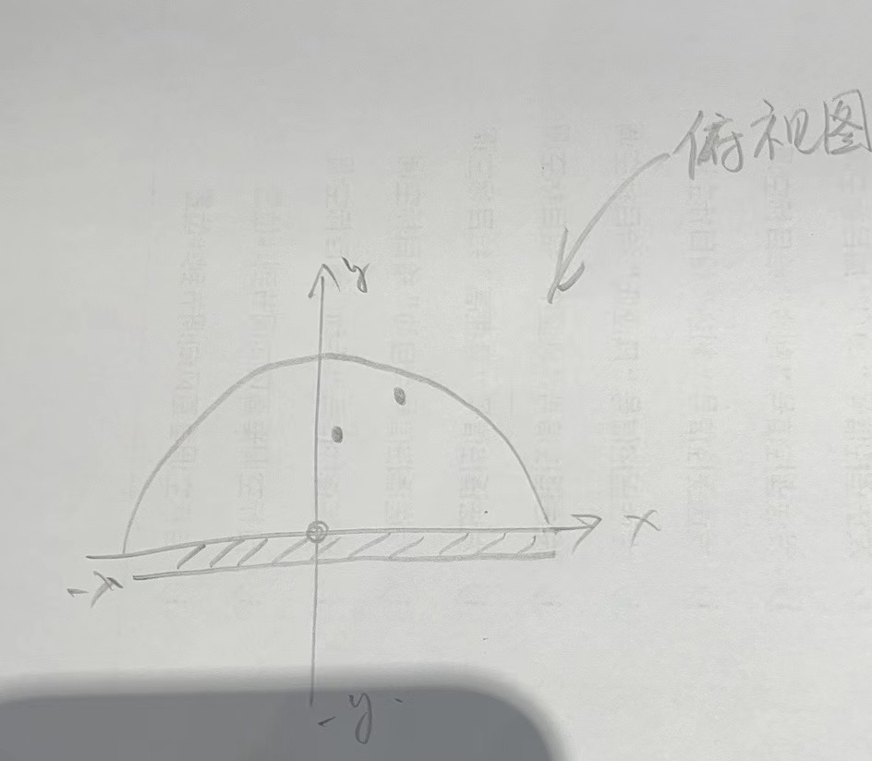
OTA | 开始OTA升级 | 下发 | 5359 | 03 | 01 | 0013 | 4B固件包大小 + 15B固件版本号 | sum | 5443
 |  | 回复 | 5359 | 03 | 01 | 0004 | 4B 每帧传输升级包大小 | sum | 5443 | 上位机将按照此处回复的大小来确定每帧需要下发多长的固件包信息
 | 升级包传输 | 下发 | 5359 | 03 | 02 | len+4 | 4B 包偏移地址 + len B 数据包 | sum | 5443
 |  | 回复 | 5359 | 03 | 02 | 0001 | 01：接收成功 02：接收失败 | sum | 5443
 | 结束OTA升级 | 下发 | 5359 | 03 | 03 | 0001 | 01：固件包发送完成 02：固件包发送未完成 | sum | 5443

 |  | 回复 | 5359 | 03 | 03 | 0001 | 0f | sum | 5443

波特率 | 115200
帧格式定义：
序号 | 字段 | 标记 | 长度（B） | 说明
1 | 帧头 | FH | 2 | 固定为“0x53 0x59” //“S Y”
2 | 控制字 | CD | 1 | 0x01-心跳包标识； 0x02-产品信息； 0x03-OTA升级； 0x04-雷达测试； 0x05-工作状态；0x06-雷达位置信息； 0x80-人体存在；0x81-呼吸心跳； 0x82-轨迹；

3 | 命令字 | OD | 1 | 对当前数据内容进行标识，待定义
4 | 长度标识 | L1 | 2 | 等于DA数据长度
5 | 数据 | DA | - | 0～2048Byte
6 | 校验字段 | CH | 1 | 校验和
7 | 帧尾 | FT | 2 | 固定为“0x54 0x43” //“T C”

校验字段 计算方式： | （帧头+控制字+命令字+长度标识+数据）求和后取低八位

